Trimestre Ene. Febr. Marz. 2018
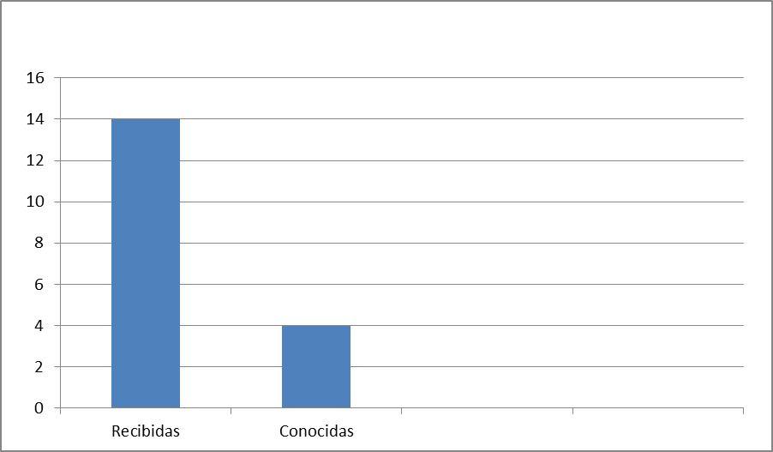
Trimestre Abril-Mayo-Junio 2019

Actividades Bancas de Loteria
 | Recibidas |  |  | Total Recibidas | Conocidas |  |  | Total Conocidas
 | Abril | Mayo | Junio |  | Abril | Mayo | Junio
Traslados/Cambio de Dirección | 0 | 7 | 31 | 38 | 2 | 3 | 2 | 7
Cambio de Propietario | 6 | 2 | 1 | 9 | 1 | 0 | 1 | 2
Cambio de Nombre | 5 | 1 | 0 | 6 | 3 | 1 | 0 | 4
Cese Temporal | 0 | 9 | 0 | 9 | 0 | 0 | 8 | 8
Inspecciones | 62 | 30 | 41 | 133 | 1 | 0 | 0 | 129
Certificaciones de Banca de Loteria | 10 | 66 | 26 | 102 | 5 | 46 | 11 | 90
Permiso de Operacion Banca Loteria | 36 | 1 | 4 | 41 | 3 | 18 | 8 | 29
Cierre Definitivo ( Renuncia ) | 0 | 0 | 0 | 0 | 0 | 0 | 0 | 0
Entrega de permiso de Operación ( Rótulos ) | 0 | 0 | 0 | 0 | 0 | 0 | 0 | 0
 |  |  |  | 338 |  |  |  | 269
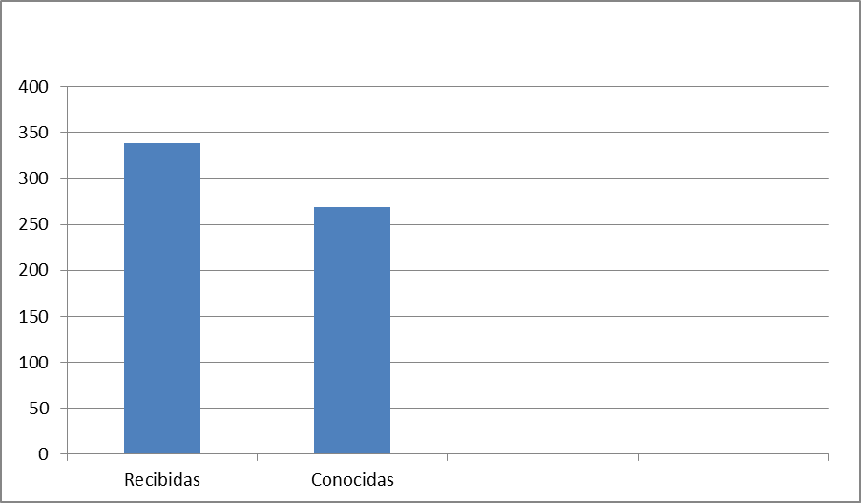

Actividades Bancas Deportivas
 | Recibidas |  |  | Total Recibidas | Conocidas |  |  | Total Conocidas
 | Abril | Mayo | Junio |  | Abril | Mayo | Junio
Traslados/Cambio de Dirección | 2 | 3 | 2 | 7 | 0 | 0 | 0 | 0
Cambio de Propietario | 1 | 1 | 0 | 2 | 3 | 0 | 1 | 4
Cambio de Nombre | 1 | 1 | 0 | 2 | 2 | 0 | 1 | 3
Ceses de Máquinas Tragamonedas | 0 | 0 | 0 | 0 | 0 | 0 | 0 | 0
Traslados De Máquinas Tragamonedas | 2 | 1 | 6 | 9 | 1 | 0 | 0 | 1
Desguace de Máquinas Tragamonedas | 0 | 1 | 0 | 1 | 0 | 0 | 0 | 0
Reapertura | 0 | 0 | 0 | 0 | 0 | 0 | 0 | 0
Ceses de Operaciones | 0 | 0 | 0 | 0 | 0 | 0 | 0 | 0
Inspección Deportivas | 2 | 12 | 7 | 21 | 0 | 0 | 0 | 0
Certificaciones Deportivas | 18 | 9 | 2 | 29 | 5 | 9 | 1 | 15
Licencia Online Deportiva | 0 | 0 | 0 | 0 | 0 | 0 | 0 | 0
 |  |  |  | 71 |  |  |  | 23
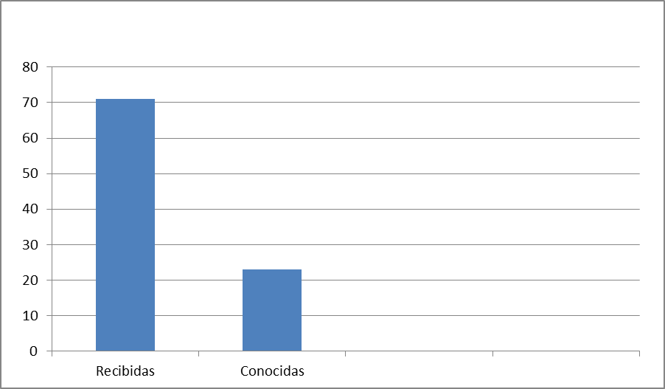

Actividades Sala de Juegos de Máquinas Tragamonedas
 | Recibidas |  |  | Total Recibidas | Conocidas |  |  | Total Conocidas
 | Abril | Mayo | Junio |  | Abril | Mayo | Junio
Traslados de Máquinas Tragamonedas | 18 | 0 | 0 | 18 | 8 | 0 | 0 | 8
Ceses de Máquinas Tragamonedas | 0 | 0 | 0 | 0 | 0 | 0 | 0 | 0
Exoneraciones de Importación de Máquinas Tragamonedas | 34 | 0 | 0 | 34 | 22 | 0 | 16 | 38
Apertura o Reapertura | 0 | 0 | 0 | 0 | 0 | 0 | 0 | 0
Desguace de Máquinas Tragamonedas | 1 | 0 | 0 | 1 | 6 | 23 | 13 | 42
Cambio de Administración Responsable | 0 | 0 | 0 | 0 | 0 | 0 | 0 | 0
Cese Temporal o Cierre de Casinos | 0 | 0 | 0 | 0 | 0 | 0 | 0 | 0
Cambio de Nombre de Hotel | 0 | 0 | 0 | 0 | 0 | 0 | 0 | 0
Cambio de Nombre de Casino | 0 | 0 | 0 | 0 | 0 | 0 | 0 | 0
Homologación | 0 | 0 | 0 | 0 | 0 | 0 | 0 | 0
Reexportaciones de Máquinas Tragamonedas | 0 | 0 | 0 | 0 | 0 | 0 | 0 | 0
Traspaso de Acciones Licencia o Administracion Responsable | 0 | 0 | 0 | 0 | 0 | 0 | 0 | 0
Transferencia de Licencia | 0 | 0 | 0 | 0 | 0 | 0 | 0 | 0
Expedición de Licencia de parque de Máquinas Tragamonedas | 1 | 0 | 0 | 1 | 0 | 1 | 0 | 1
Autorización Para Registro Administración Responsable | 0 | 0 | 0 | 0 | 0 | 0 | 0 | 0
Inspección de una Sala de Juego | 0 | 0 | 0 | 0 | 0 | 0 | 0 | 0
Modificación de Licencia de MT | 0 | 0 | 0 | 0 | 0 | 0 | 0 | 0
Cambio de Horario | 0 | 0 | 0 | 0 | 0 | 0 | 0 | 0
Gastos de Publicación | 0 | 0 | 0 | 0 | 0 | 0 | 0 | 0
 |  |  |  | 54 |  |  |  | 89

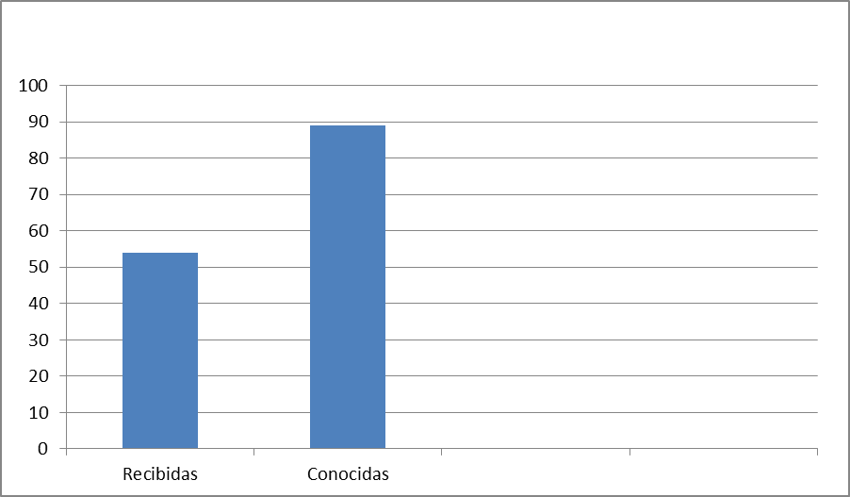

Actividades Casinos
 | Recibidas |  |  | Total Recibidas | Conocidas |  |  | Total Conocidas
 | Abril | Mayo | Junio |  | Abril | Mayo | Junio
Traslados de Máquinas Tragamonedas | 0 | 14 | 146 | 160 | 95 | 6 | 134 | 235
Ceses de Máquinas Tragamonedas | 0 | 0 | 0 | 0 | 0 | 0 | 0 | 0
Exoneraciones de Importación de Máquinas Tragamonedas | 0 | 66 | 16 | 82 | 26 | 26 | 84 | 136
Apertura o Reapertura | 0 | 0 | 1 | 1 | 0 | 0 | 0 | 0
Desguace de Máquinas Tragamonedas | 0 | 16 | 39 | 55 | 26 | 0 | 71 | 97
Cambio de Administración Responsable | 0 | 0 | 1 | 1 | 0 | 0 | 0 | 0
Cese Temporal o Cierre de Casinos | 0 | 0 | 1 | 1 | 0 | 0 | 0 | 0
Cambio de Nombre de Hotel | 0 | 0 | 0 | 0 | 0 | 0 | 0 | 0
Cambio de Nombre de Casino | 0 | 0 | 0 | 0 | 0 | 0 | 1 | 1
Homologación | 0 | 0 | 0 | 0 | 1 | 0 | 0 | 1
Reexportaciones de Máquinas Tragamonedas | 0 | 0 | 0 | 0 | 0 | 0 | 0 | 0
Traspaso de Acciones Licencia o Adminitracion Responsable | 0 | 0 | 0 | 0 | 0 | 0 | 0 | 0
Transferencia de Licencia | 0 | 0 | 0 | 0 | 0 | 0 | 0 | 0
Expedición de Licencias de Casinos | 0 | 1 | 0 | 1 | 1 | 1 | 0 | 2
Expedición de Licencias de Casinos Online | 1 | 0 | 0 | 1 | 1 | 0 | 0 | 1
Expedición de Licencia de parque de Máquinas Tragamonedas | 0 | 0 | 1 | 1 | 0 | 0 | 0 | 0
Autorización Para Registro Administración Responsable | 0 | 0 | 0 | 0 | 0 | 0 | 0 | 0
Inspección de Casinos | 0 | 1 | 1 | 2 | 0 | 0 | 0 | 0
Certificaciones Casinos | 1 | 0 | 0 | 1 | 0 | 0 | 0 | 0
Torneos de Black Jack ó Poker | 1 | 1 | 2 | 4 | 2 | 0 | 1 | 3
Modificación de Licencia de MT | 1 | 0 | 0 | 1 | 0 | 0 | 0 | 0
Modificación de Licencia para agregar mesas | 0 | 0 | 0 | 0 | 0 | 0 | 0 | 0
Cambio de Horario | 0 | 0 | 0 | 0 | 0 | 0 | 0 | 0
Gastos de Publicación | 0 | 0 | 0 | 0 | 0 | 0 | 0 | 0
 |  |  |  | 311 |  |  |  | 476

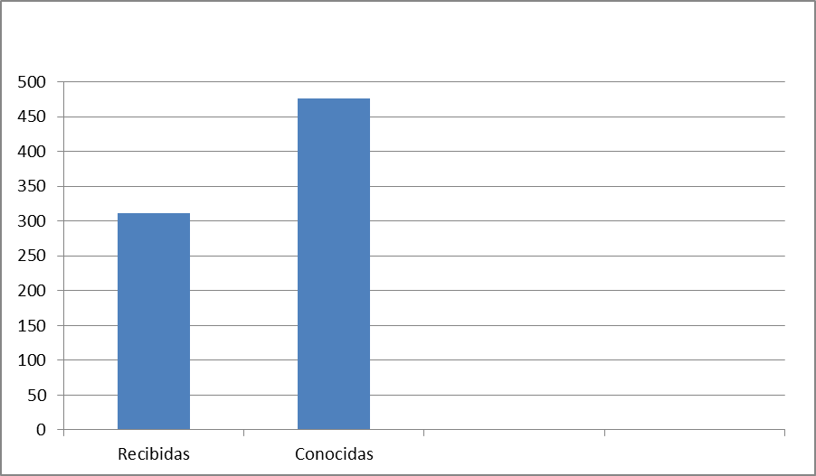

Actividades Bingos
 | Recibidas |  |  | Total Recibidas | Conocidas |  |  | Total Conocidas
 | Abril | Mayo | Junio |  | Abril | Mayo | Junio
Cambio de Direccion | 0 | 0 | 0 | 0 | 0 | 0 | 0 | 0
Cambio de Propietario | 0 | 0 | 0 | 0 | 0 | 0 | 0 | 0
Cambio de Nombre | 0 | 0 | 0 | 0 | 0 | 0 | 0 | 0
Renovacion de Contrato | 0 | 2 | 5 | 7 | 0 | 0 | 0 | 0
Expedición de Permisos Bingos Tradicionales y Apertura | 0 | 0 | 0 | 0 | 1 | 1 | 0 | 2
Expedición de Permisos Bingos Electrónicos | 0 | 0 | 0 | 0 | 0 | 0 | 1 | 1
Cese Temporal de Operaciones/Cierre Definitivo | 0 | 1 | 1 | 2 | 0 | 1 | 0 | 1
Inspección de Bingos | 0 | 1 | 4 | 5 | 0 | 0 | 0 | 0
 |  |  |  | 14 |  |  |  | 4

